ENG
KIWI QUALITY SPECIFICATION

MINIMUM REQUIREMENTS
Fruits are fresh, whole, undamaged, clean, sound, in full consumer ripeness level, well-formed, without a stem, not overripe, without damage by insect pests and diseases, without excessive external moisture, typical for the pomological variety in shape and color, without foreign smell and taste. The pulp is firm, juicy, elastic, without damage.
CLASS I
Kiwi fruits of this variety must be of good quality. They must be characteristic of the variety. The fruit should be dense, and the pulp should be of absolute quality.

However, the following minor defects are allowed, provided that they do not affect the overall appearance, quality, preservation capacity and marketable condition of the packaged product:
• slight shape defect (but no growths or deformations);
• slight defect in coloring;
• minor skin defects provided that the total area of the defect does not exceed 1 cm2;
• small traces of Hayward mark pollen in the form of longitudinal lines and without nodes, provided that the total length of the line(s) does not exceed the length from the calyx to the flower end;
• the ratio of the minimum/maximum diameter of the fruit measured at the equatorial section must be 0.7 or greater;
CLASS II
Fruits must be quite dense, and the pulp must have no serious defects. The following defects may be allowed, provided that kiwi fruits retain their main characteristics in terms of quality, preservation capacity and marketable appearance:
• defects in shape;
• defect in coloring;
• skin defects, such as minor unhealed cracks, provided that the total area of the defect does not exceed 2 cm2;
• several more pronounced traces of Hayward marks pollen with small nodes or furrows, provided that they do not significantly distort the shape of the fruit. A small protrusion is acceptable, provided that it is not broken.
• slight bruising;
OUT OF GRADE
• defects with tolerance limits exceeded for Class II, or not meeting the minimum requirements;
• deformed;
• dirty;
• skin defects on an area of more than 2 cm2;
• sunburns;
• serious mechanical damage (punctures, cuts, severe bruises,);
• fruits with penetration of more than 9,0 kg/cm2 (more than 11.0 kg/cm² for the country of China)
• fruits with uncut pedicel;
• physiological pitting on the fruit skin in the absence of symptoms in the flesh;
WASTE
• cankered and rotten;
• withered with signs of wrinkling;
• fruit with penetration of less than 1.0 kg/cm2 (except for items that have “eating-ripe” state of maturity requirements);
• damaged by agricultural pests; with the presence of agricultural pests;
• gross mechanical damage;
• frozen, chilled or overheated;
• immature fruits;
• overripe
OTHER REQUIREMENTS
Variety | According to the requirements of Lenta Commercial Department. Orders may include additional requirements for product appearance, which will be mandatory to meet the variety specifications.
Size | According to the requirements of Lenta Commercial Department. In total, 10% (by number or weight) size-discrepant quinces are allowed.
Uniformity | Each batch must be uniform and contain fresh fruit of the same pomological and commercial variety, quality, size, and ripeness level.
 | The visible part of the package contents must be the same as the entire package contents.
Packaging | The packaging must ensure the proper preservation of the products.

Фото-Photo
В данном разделе представлены фото, иллюстрирующие примеры проявления некоторых дефектов. Основная информация о требованиях к качеству товара представлена в разделе "Спецификация". Раздел "Фото" является дополнительным и неисчерпывающим приложением к Спецификации по качеству.
I КАТЕГОРИЯ / I CLASS

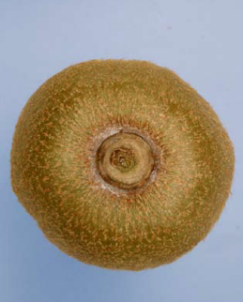 | 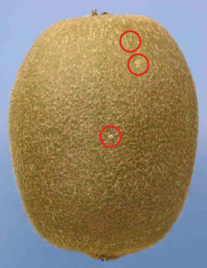 |  |  | 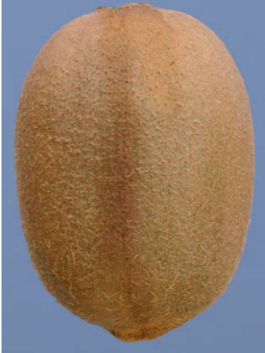 |  | 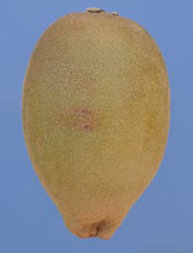
Незначительные следы хим.обработки (лимит) / Slight traces of dust - limit allowed |  | Незначительное присутствие щитовки (лимит) / Scale insects - limit allowed |  | Незначительный дефект окраски (лимит) / A slight defect in colouring - limit allowed |  | Незначительные дефекты кожицы до 1 см2 / А slight skin defect not exceeding 1 cm2

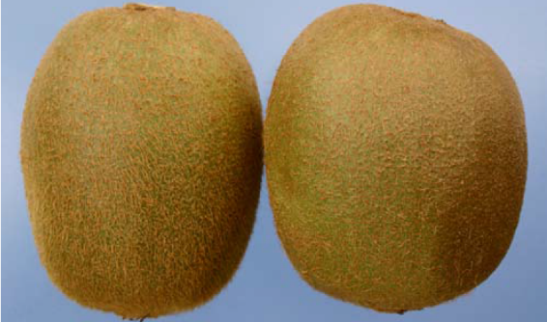 |  |  |  | 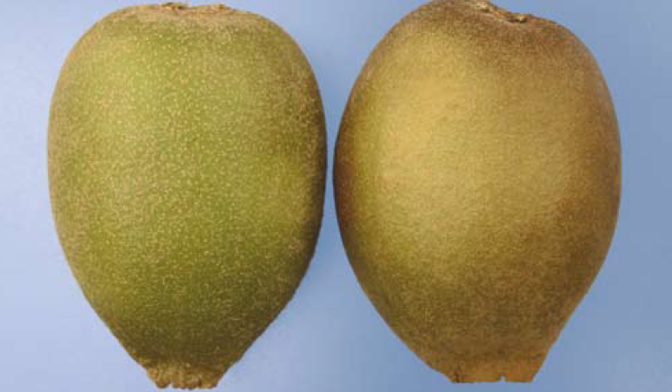
Небольшой дефект формы на примере сорта Hayward. Слева- типичный плод. Справа: слегка опущенное плечико - допустимый предел / A slight defect in shape - Hayward variety. Left - typical fruit. Right: slightly dropped shoulder - limit allowed |  |  |  | Небольшой дефект формы на примере сорта Hort16A. Слева: типичный плод. Справа: слегка опущенное плечико - допустимый предел / A slight defect in shape - Hort16A variety. Left: typical fruit. Right: slightly dropped shoulder - limit allowed

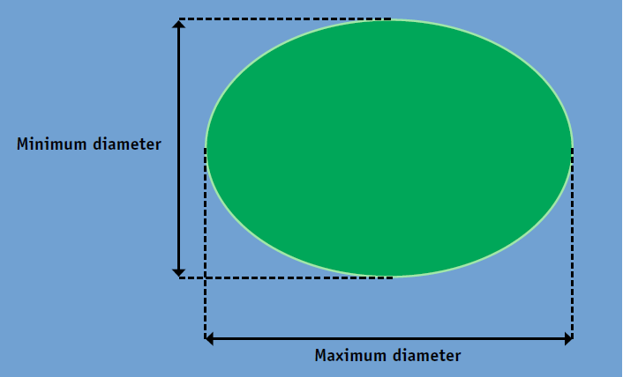 |  |  |  | 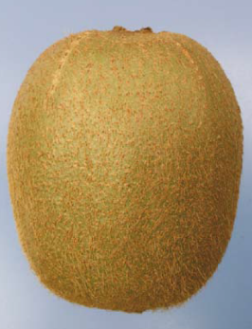
Отношение минимального диаметра к максимальному диаметру плода, измеренного в поперечном сечении: не менее 0,7 / The ratio of the mninimum/maximum diameter of the fruit measured at the equatorial section must be 0.7 or greater |  |  |  | Небольшие следы «Hayward mark» / Slight ‘Hayward mark’ - limit allowed

II КАТЕГОРИЯ / II CLASS

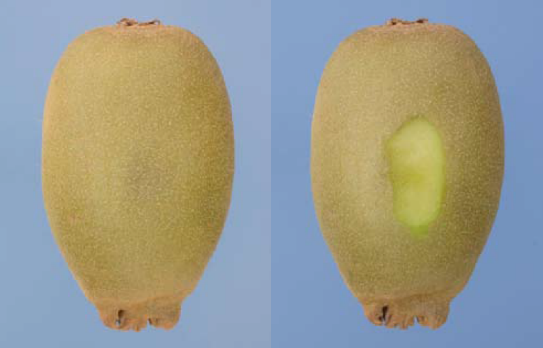 |  |  |  | 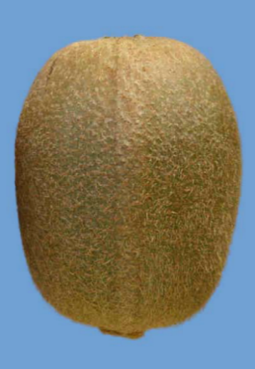 |  | 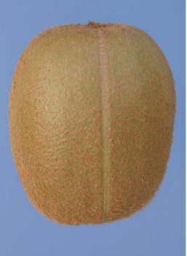
Незначительная побитость, внешний и внутренний вид / Slight bruising, external and peeled aspect - limit allowed |  |  | Дефект формы (ребристые плоды, лимит) / Defects in shape (ridged fruit - limit allowed) |  |  | Дефект формы (борозда, лимит) / Defects in shape (furrow - limit allowed)

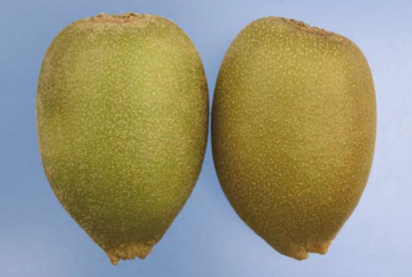 |  |  |  | 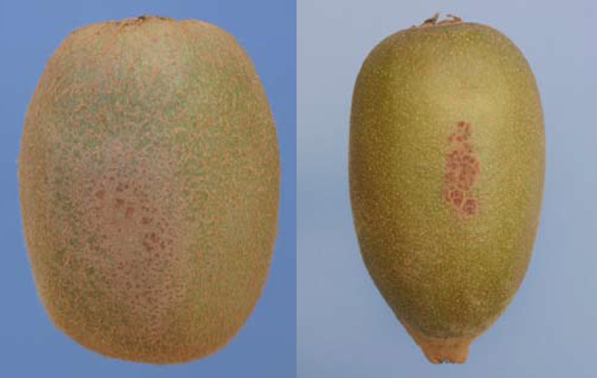
Небольшой дефект формы на примере сорта Hort16A. Слева: типичный плод. Справа: опущенное плечико - допустимый предел / A slight defect in shape - Hort16A variety. Left: typical fruit. Right: dropped shoulder - limit allowed |  |  |  | Дефекты кожицы не более 2 см2/ Skin defects not exceeding 2 cm2

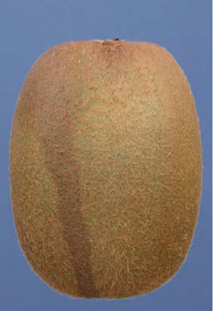 |  | 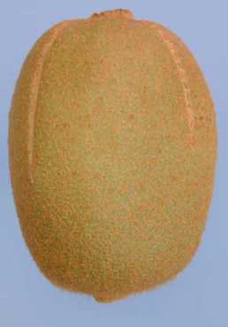 | 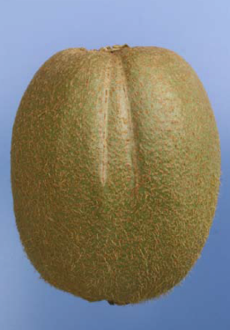 |  |  | 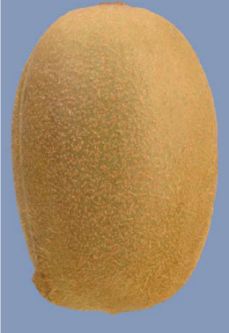
Дефект окраски, лимит / Defect in colouring - limit allowed |  | Cледы «Hayward mark», лимит / ‘Hayward mark’ - limit allowed
НЕСТАНДАРТ / OUT OF GRADE

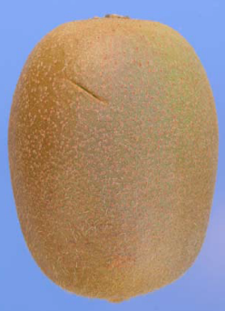 | 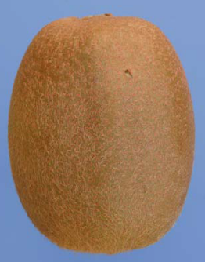 |  |  | 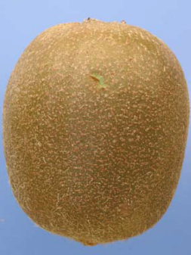 |  | 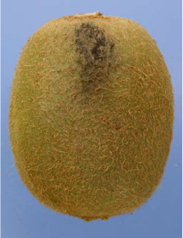
Порез /Cut damage |  | Прокол / Punctured fruit |  | Сорванная кожица / Small superficial rub |  | Грязный/ Dirty

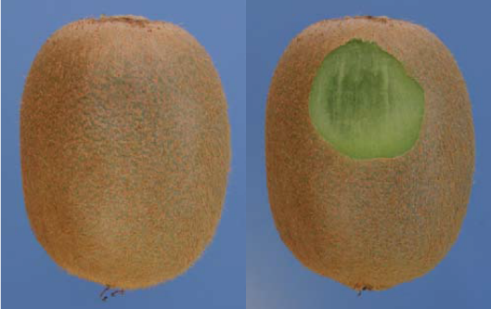 |  |  |  | 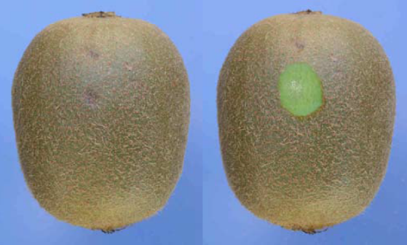
Серьезная побитость, внешний и внутренний вид / Serious bruising, external and peeled aspect |  |  |  | Серьёзное механическое повреждение, внешний и внутренний вид / Hail damage, external and peeled aspect

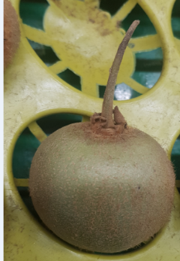 |  | 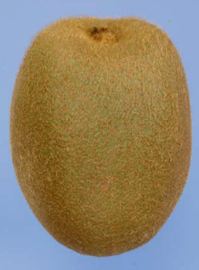 | 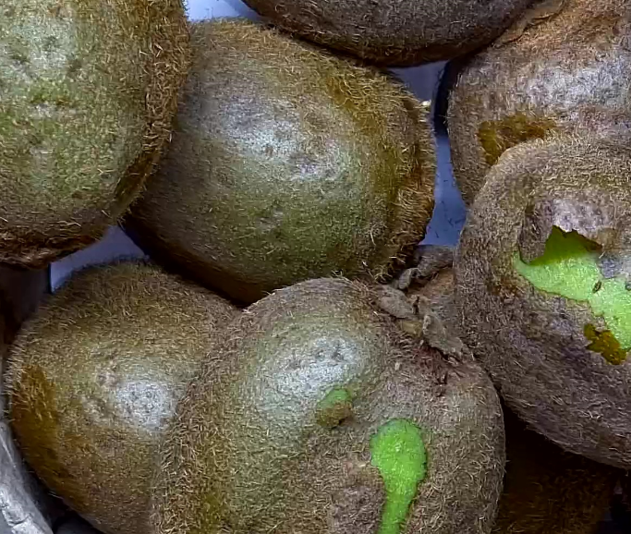
Наличие плодоножки/ Presence of fruit-stem | Уродливый плод сорта Hayward: плечики выше чашечки / Ugly kiwifruit Hayward variety: depressed frosted flower end |  |  | Физиологическая ямчатость (питтинг) на кожице плодов при отсутствии симптомов на мякоти / Physiological pitting on the fruit skin in the absence of symptoms in the flesh

ОТХОД / WASTE

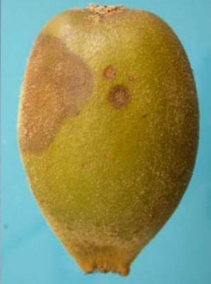 |  | 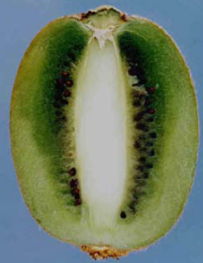 |  | 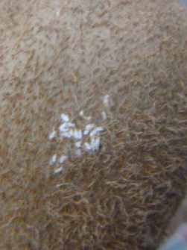 | 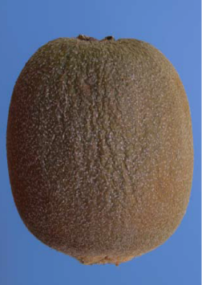
Гнилой / Rotten |  | Подмороженный / Frost damage |  | Наличие с/х вредителей Presence of pests | Увядший с признаками морщинистости/ Shrivelled fruit

